Voorblad


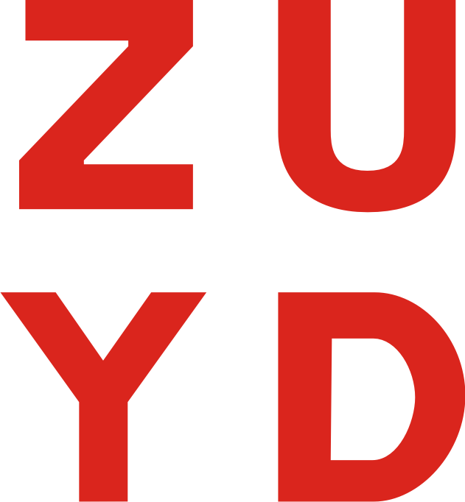

Dit is het invulblad ten behoeve van de Openbare Europese aanbesteding aanbesteding Sanitaire Voorzieningen. Voor de eisen die verbonden zijn aan de producten/diensten wordt verwezen naar het aanbestedingsdocument.
De gegadigde dient rekening te houden dat te allen tijde totale prijzen worden ingevuld. Dit wil zeggen dat dit een all-in prijs is waar disposables, verpakkingskosten, reiskosten, voorraadkosten, transportkosten , administratie, facturering, incasso, overhead , etc.
Prijzen in dit prijzenblad dienen inclusief BTW te zijn.
Aanbestedende dienst wil alle kosten verdisconteerd zien in de te offreren prijselementen.
De afnames zijn gebaseerd op een aanname van de verbruiken uit het verleden. Er kunnen geen rechten ontleend worden aan de afnames en dienen enkel ter vergelijking van de inschrijvers. Meerafnames worden op basis van de gehanteerde prijzen in dit invulblad berekend.

Totaalprijs
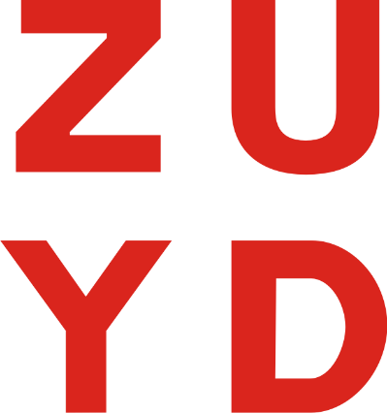
Prijzen Zuyd Hogeschool

Dispenser/automaat incl. disposables | Prijs per stuk | Aantal | Prijs per jaar sept '23 t/m aug '24

Handdoekautomaat |  | 336 | € -

Zeepautomaat |  | 373 | € -

Zeepautomaat no touch |  | 16 | € -

Desinfectie automaat |  | 183 | € -

Desinfectie automaat no touch |  | 42 | € -

Damesverbandcontainer |  | 263 | € -

Damesverbandcontainer extra groot |  | 8 | € -

Luchtverfrisser fan |  | 188 | € -

Luchtverfrisser spray |  | 91 | € -

Toiletrolautomaat |  | 438 | € -

Papierautomaat |  | 11 | € -

Papierroldispenser |  | 36 | € -

Papiervouwautomaat |  | 43 | € -

Schoonloopmat 1,15 bij 1,8 m. |  | 5 | € -

Schoonloopmat 2,1 bij 1,35 m. |  | 14 | € -

Schoonloopmat 1,2 bij 1,8 m. gripper |  | 1 | € -

Schoonloopmat 0,85 bij 1,2 m. gripper |  | 1 | € -

Schoonloopmat 0,85 bij 1,5 m. gripper |  | 4 | € -

Schoonloopmat 1,2 bij 1,8 m. buiten |  | 4 | € -

Seatcleaner |  | 67 | € -

Toiletborstel (incl. houder) |  | 443 | € -

Uriniorrooster |  | 54 | € -

Luchtverfrisser extra |  | 2 | € -

Luieremmer |  | 6 | € -

Toiletrolautomaat groot |  | 5 | € -

Handdoekautomaat blauw |  | 23 | € -

Zeepautomaat industrie |  | 2 | € -

Totaalprijs september '23 t/m augustus '24 |  |  | € - | INCL. BTW

PRIJS OVER 4 JAAR INCL. BTW |  |  | € -
Voor akkoord: Naam: ............................................................ Organisatie: ............................................................
Handtekening: ............................................................

Menukaart
Menukaart


In onderstaand schema dient de inschrijver de prijzen incl. BTW op te geven voor additionele werkzaamheden/apparatuur. De diensten opgesomd in het schema kan Zuyd afnemen. De producten zijn ter oriëntatie en geven de mogelijkheid om te gaan "winkelen" indien nodig. Zuyd heeft geen enkele verplichting tot afname van deze diensten. Gegadigde kan diensten naar eigen wil toevoegen.
U dient hier minimaal de prijzen van de additionele dienstverlening/automaten weer te geven K1 (aanbestingsleidraad pagina 20).

Werkzaamheden: | Incl. BTW:

Maandverbandautomaat

